2022
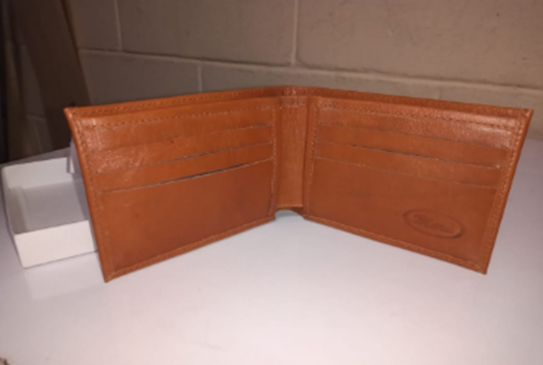
BILLETERA MASCULINA 006
MATERIAL | U. DE MED. | PRECIO COMPRA | CONSUMO | VALOR CONSUMO | CONTRATO

MATERIAL | U. DE MED. | PRECIO COMPRA | CONSUMO | VALOR CONSUMO | CONTRATO
CUERO NAPA | dm2 | $ 898.45 | 8 | $ 7,187.60 | 2022
SEDA | CM2 | $ 1.83 | 1750 | $ 3,207.79 | 2020
 |  |  |  | $ -

 | TOTAL |  |  | $ 10,395.39

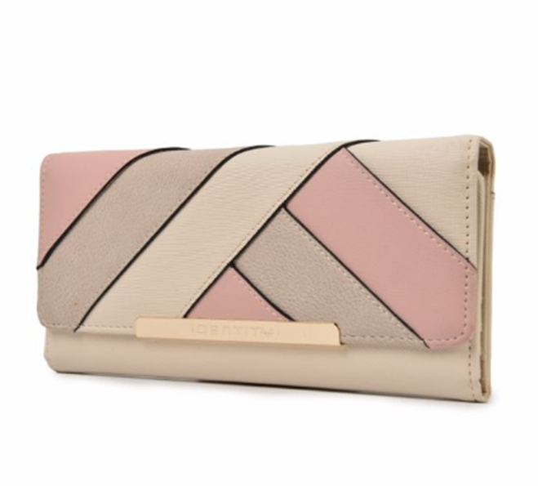
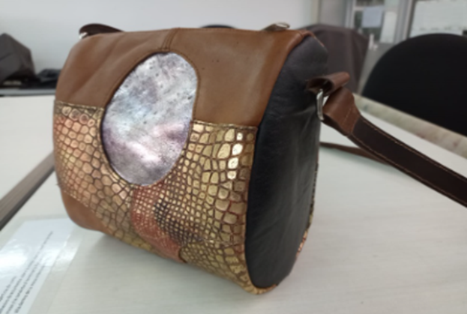

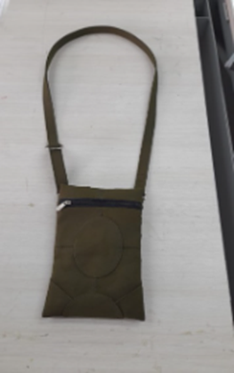

BILLETERA DAMA
MATERIAL | U. DE MED. | PRECIO COMPRA | CONSUMO | VALOR CONSUMO | CONTRATO

MATERIAL | U. DE MED. | PRECIO COMPRA | CONSUMO | VALOR CONSUMO | CONTRATO
CUERO NAPA | dm2 | $ 898.45 | 9.51 | $ 8,544.26 | 2022
SEDA | CM2 | $ 1.83 | 1533.5 | $ 2,810.94 | 2020
ESPUMA | CM2 | $ 7,220.00 | 156.75 |  | 2020
CARTON DUPLEX | CM2 | $ 1,488.00 | 156.75

 | TOTAL |  |  | $ 11,355.20

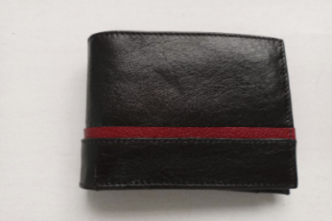
BILLETERA MASCULINA 014 CON TARJETERO
MATERIAL | U. DE MED. | PRECIO COMPRA | CONSUMO | VALOR CONSUMO | CONTRATO

MATERIAL | U. DE MED. | PRECIO COMPRA | CONSUMO | VALOR CONSUMO | CONTRATO
CUERO NAPA | dm2 | $ 898.45 | 9.22 | $ 8,283.71 | 2022
SEDA | CM2 | $ 1.83 | 1910 | $ 3,501.08 | 2020
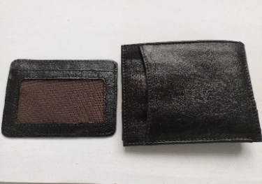
 |  |  |  | $ -

 | TOTAL |  |  | $ 11,784.79

